상품제안서
PP클리어화일(A4/0.6T/비닐20매) | 상품코드: S04360

 |  |  |  |  |  |  | 02-713-8555 | www.synergygift.co.kr
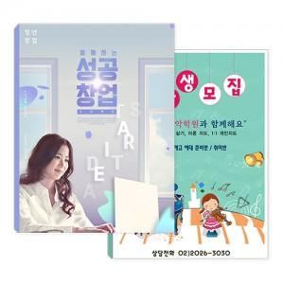

【상세/제작정보】

【인쇄/포장옵션】 | 풀칼라 / 포장불가능

【공급단가】 | 수량 | 1,000~ | 2,000~ | 3,000~ | 5,000~ | 10,000~
*VAT별도 | 단가 | 1,470원 | 1,200원 | 1,140원 | 1,060원 | 960원

【상품 URL】 | https://www.synergygift.co.kr:443/src/goods_detail.php?gdno=389

